Activité
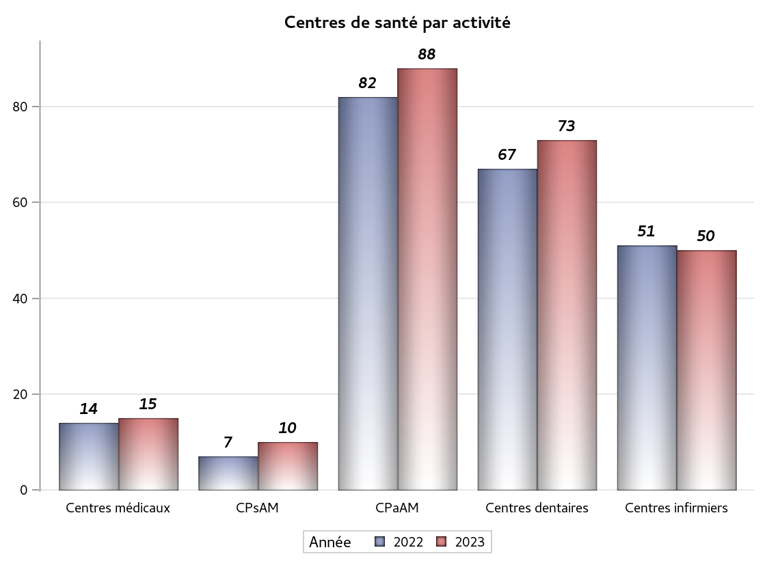

Implantation
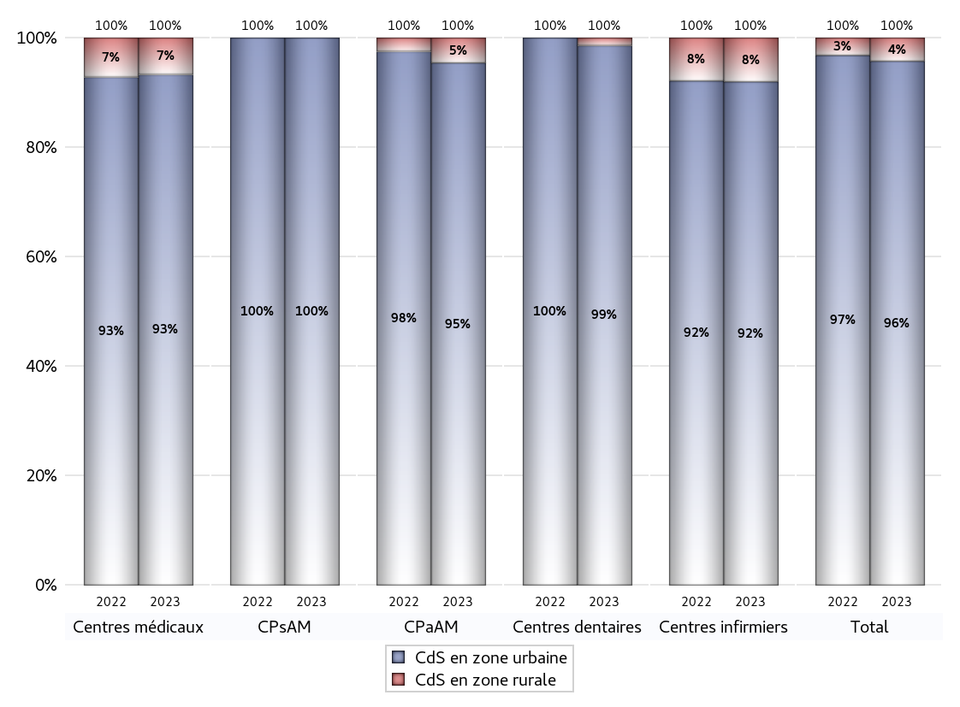
ZONE D'IMPLANTATION DES CENTRES
 | centres médicaux |  |  | Centres de santé polyvalents sans auxiliaires médicaux CPsAM |  | Centres de santé polyvalents avec auxiliaires médicaux CPaAM |  | Total centres à activité médicale | Centres de santé dentaires |  |  | Centres de santé infirmiers |  | Grand Total | Dont centres de santé pluri professionnels
 | avec MG et avec auxiliaires médicaux | avec MG et sans auxiliaires médicaux | sans MG | avec MG | sans MG | avec MG | sans MG |  | avec MG et avec auxiliaires médicaux | avec MG et sans auxiliaires médicaux | sans MG | avec MG | sans MG
CdS en zone urbaine | 1 | 8 | 5 | 6 | 4 | 71 | 13 | 108 | 0 | 0 | 72 | 1 | 45 | 226 | 75
Sous total zone urbaine | 14 |  |  | 10 |  | 84 |  |  | 72 |  |  | 46
Dont QPV | 0 | 1 | 1 | 0 | 0 | 17 | 1 | 20 | 0 | 0 | 7 | 1 | 9 | 37 | 18
Dont quartier vécu | 0 | 0 | 0 | 0 | 0 | 3 | 0 | 3 | 0 | 0 | 5 | 0 | 3 | 11 | 3
Dont zone prioritaire du SROS | 0 | 4 | 0 | 0 | 0 | 6 | 0 | 10 | 0 | 0 | 9 | 0 | 5 | 24 | 6
CdS en zone rurale | 1 | 0 | 0 | 0 | 0 | 4 | 0 | 5 | 0 | 0 | 1 | 0 | 4 | 10 | 5
Sous total zone rurale | 1 |  |  | 0 |  | 4 |  |  | 1 |  |  | 4
Dont zone prioritaire du SROS | 0 | 0 | 0 | 0 | 0 | 3 | 0 | 3 | 0 | 0 | 0 | 0 | 0 | 3 | 3
Total(sous total zone urbaine + sous total zone rurale) | 15 |  |  | 10 |  | 88 |  | 113 | 73 |  |  | 50 |  | 236 | 80

Gestionnaires
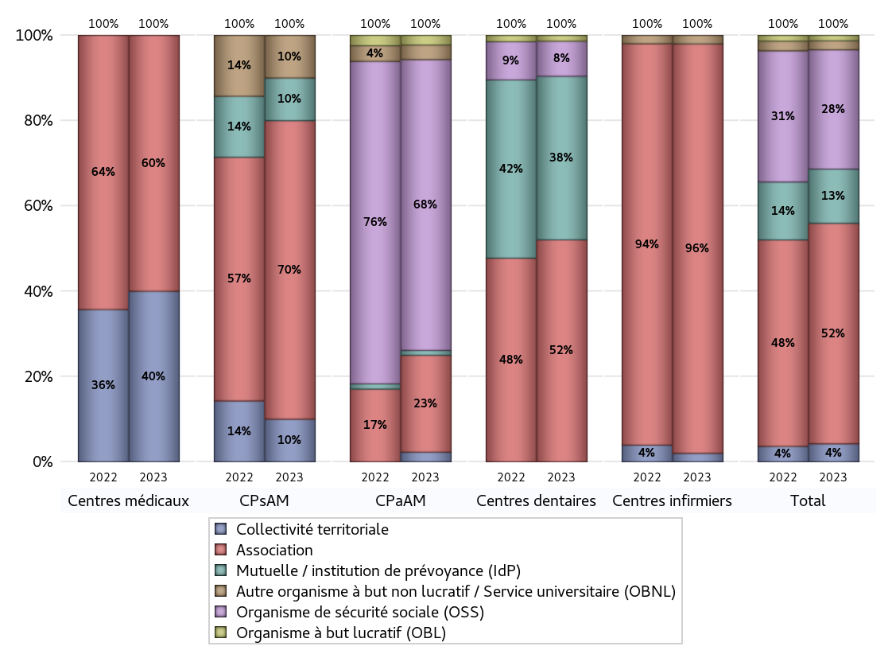
NOMBRE DE CENTRES DE SANTE PAR GESTIONNAIRE
 | centres médicaux |  |  | Centres de santé polyvalents sans auxiliaires médicaux CPsAM |  | Centres de santé polyvalents avec auxiliaires médicaux CPaAM |  | Total centres à activité médicale | Centres de santé dentaires |  |  | Centres de santé infirmiers |  | Grand Total | Dont centres de santé pluri professionnels
 | avec MG et avec auxiliaires médicaux | avec MG et sans auxiliaires médicaux | sans MG | avec MG | sans MG | avec MG | sans MG |  | avec MG et avec auxiliaires médicaux | avec MG et sans auxiliaires médicaux | sans MG | avec MG | sans MG
Collectivité territoriale | 1 | 5 | 0 | 1 | 0 | 2 | 0 | 9 | 0 | 0 | 0 | 0 | 1 | 10 | 3
Sous total Collectivité territoriale | 6 |  |  | 1 |  | 2 |  |  | 0 |  |  | 1
Association | 1 | 3 | 5 | 3 | 4 | 12 | 8 | 36 | 0 | 0 | 38 | 1 | 47 | 122 | 16
Sous total Association | 9 |  |  | 7 |  | 20 |  |  | 38 |  |  | 48
Mutuelle / institution de prévoyance (IdP) | 0 | 0 | 0 | 1 | 0 | 1 | 0 | 2 | 0 | 0 | 28 | 0 | 0 | 30 | 1
Sous total IdP | 0 |  |  | 1 |  | 1 |  |  | 28 |  |  | 0
Organisme de sécurité sociale (OSS) | 0 | 0 | 0 | 0 | 0 | 56 | 4 | 60 | 0 | 0 | 6 | 0 | 0 | 66 | 56
Sous total OSS | 0 |  |  | 0 |  | 60 |  |  | 6 |  |  | 0
Autre organisme à but non lucratif / Service universitaire (OBNL) | 0 | 0 | 0 | 1 | 0 | 3 | 0 | 4 | 0 | 0 | 0 | 0 | 1 | 5 | 3
Sous total OBNL | 0 |  |  | 1 |  | 3 |  |  | 0 |  |  | 1
Organisme à but lucratif (OBL) | 0 | 0 | 0 | 0 | 0 | 1 | 1 | 2 | 0 | 0 | 1 | 0 | 0 | 3 | 1
Sous total OBL | 0 |  |  | 0 |  | 2 |  |  | 1 |  |  | 0
Autre organisme à but lucratif | 0 | 0 | 0 | 0 | 0 | 0 | 0 | 0 | 0 | 0 | 0 | 0 | 0 | 0 | 0
Sous total Autre OBL | 0 |  |  | 0 |  | 0 |  |  | 0 |  |  | 0
Etablissement de santé (ES) | 0 | 0 | 0 | 0 | 0 | 0 | 0 | 0 | 0 | 0 | 0 | 0 | 0 | 0 | 0
Sous total ES | 0 |  |  | 0 |  | 0 |  |  | 0 |  |  | 0
Etat | 0 | 0 | 0 | 0 | 0 | 0 | 0 | 0 | 0 | 0 | 0 | 0 | 0 | 0 | 0
Sous total SU | 0 |  |  | 0 |  | 0 |  |  | 0 |  |  | 0
Total | 15 |  |  | 10 |  | 88 |  | 113 | 73 |  |  | 50 |  | 236 | 80

Effectifs
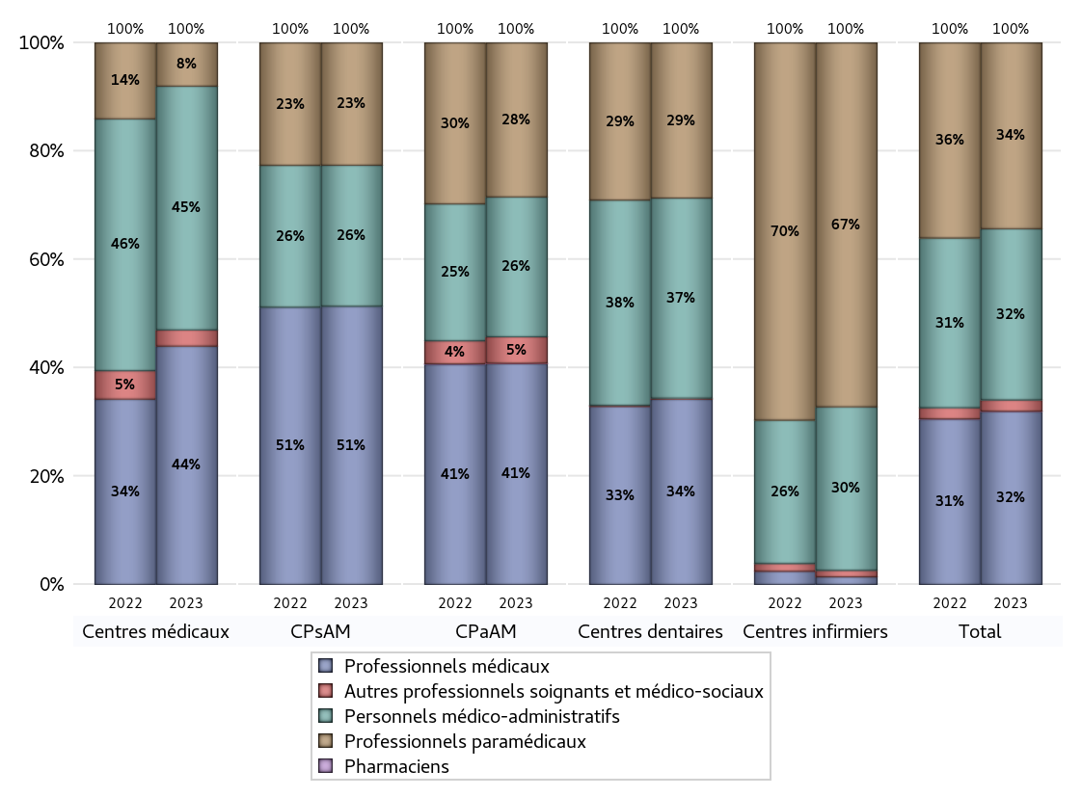
EFFECTIFS DES CENTRES
 | centres médicaux | Centres de santé polyvalents sans auxiliaires médicaux CPsAM | Centres de santé polyvalents avec auxiliaires médicaux CPaAM | Total centres à activité médicale | Centres de santé dentaires | Centres de santé infirmiers | Grand Total
Professionnels médicaux (1) | 44 | 75 | 401 | 520 | 376 | 7 | 903
Dont Médecins généralistes | 32 | 27 | 181 | 240 | 0 | 2 | 242
Dont Autres médecins spécialistes | 4 | 12 | 172 | 188 | 35 | 1 | 224
Dont Sages-Femmes | 5 | 1 | 14 | 20 | 0 | 0 | 20
Dont Chrirurgiens dentistes | 3 | 35 | 33 | 71 | 338 | 0 | 409
Dont Autres professionnels médicaux | 0 | 0 | 1 | 1 | 3 | 4 | 8
Professionnels paramédicaux (2) | 8 | 33 | 280 | 321 | 315 | 334 | 970
Dont Infirmiers | 3 | 1 | 198 | 202 | 0 | 332 | 534
Dont Assistants dentaires | 3 | 30 | 30 | 63 | 313 | 0 | 376
Dont Autres | 2 | 2 | 52 | 56 | 2 | 2 | 60
Pharmaciens (3) | 0 | 0 | 1 | 1 | 0 | 0 | 1
Total Professionnels de santé (1)+(2)(+3) | 52 | 108 | 682 | 842 | 691 | 341 | 1874
Autres professionnels soignants et médico-sociaux (4) | 3 | 0 | 48 | 51 | 2 | 6 | 59
Personnels médico-administratifs (5) | 45 | 38 | 254 | 337 | 406 | 150 | 893
Total (1)+(2)+(3)+(4)+(5) | 100 | 146 | 984 | 1230 | 1099 | 497 | 2826

Fonctionnement
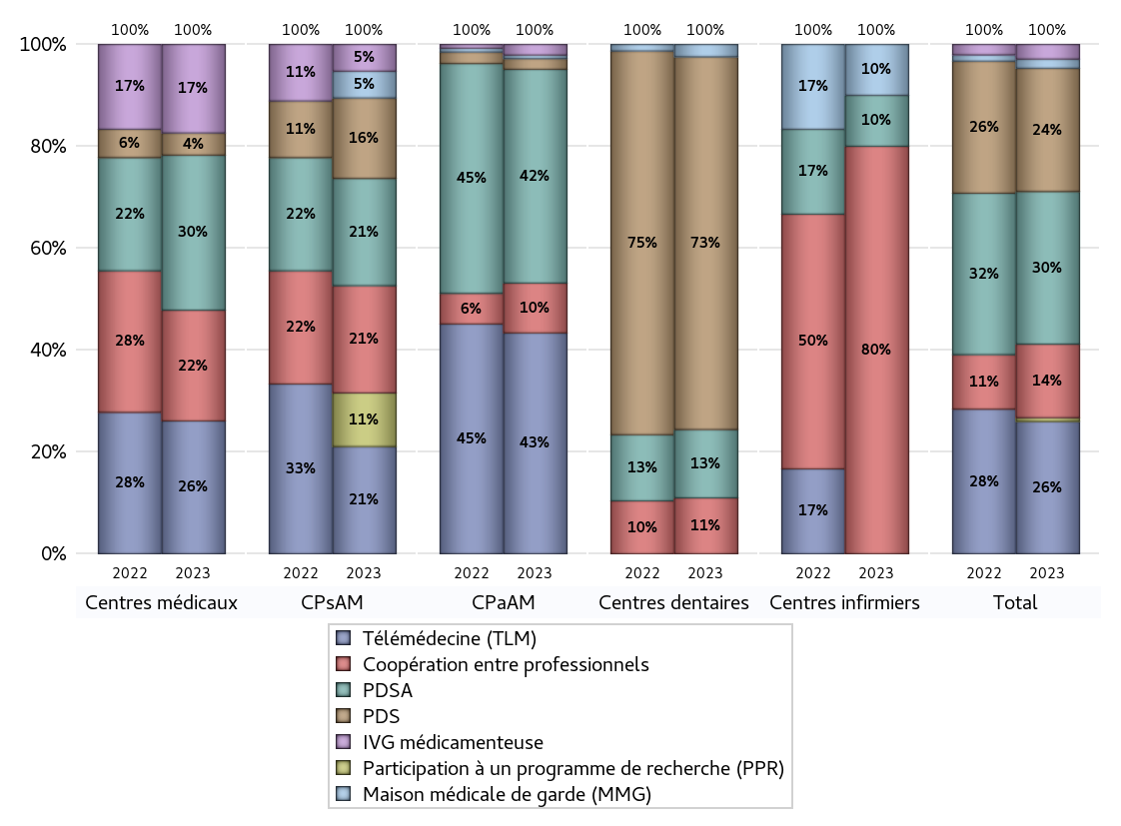
FONCTIONNEMENT(PDSA/MMG/IVG/TLM/PPR/COOP)
 | centres médicaux |  |  | Centres de santé polyvalents sans auxiliaires médicaux CPsAM |  | Centres de santé polyvalents avec auxiliaires médicaux CPaAM |  | Total centres à activité médicale | Centres de santé dentaires |  |  | Centres de santé infirmiers |  | Grand Total | Dont centres de santé pluri professionnels
 | avec MG et avec auxiliaires médicaux | avec MG et sans auxiliaires médicaux | sans MG | avec MG | sans MG | avec MG | sans MG |  | avec MG et avec auxiliaires médicaux | avec MG et sans auxiliaires médicaux | sans MG | avec MG | sans MG
PDSA au sein du centre | 0 | 5 | 2 | 0 | 3 | 54 | 5 | 69 | 0 | 0 | 11 | 0 | 1 | 81 | 54
PDSA en dehors du centre | 0 | 0 | 0 | 1 | 0 | 1 | 0 | 2 | 0 | 0 | 0 | 0 | 0 | 2 | 1
Sous total 1 PDSA | 0 | 5 | 2 | 1 | 3 | 55 | 5 | 71 | 0 | 0 | 11 | 0 | 1 | 83 | 55
Sous total PDSA | 7 |  |  | 4 |  | 60 |  |  | 11 |  |  | 1
PDS au sein du centre | 0 | 0 | 1 | 0 | 3 | 3 | 0 | 7 | 0 | 0 | 60 | 0 | 0 | 67 | 3
PDS en dehors du centre | 0 | 0 | 0 | 0 | 0 | 0 | 0 | 0 | 0 | 0 | 0 | 0 | 0 | 0 | 0
Sous Total 1 PDS | 0 | 0 | 1 | 0 | 3 | 3 | 0 | 7 | 0 | 0 | 60 | 0 | 0 | 67 | 3
Sous total PDS | 1 |  |  | 3 |  | 3 |  |  | 60 |  |  | 0
Maison médicale de garde (MMG) | 0 | 0 | 0 | 0 | 1 | 1 | 0 | 2 | 0 | 0 | 2 | 0 | 1 | 5 | 1
Sous total MMG | 0 |  |  | 1 |  | 1 |  |  | 2 |  |  | 1
IVG instrumentale | 0 | 0 | 0 | 0 | 0 | 0 | 0 | 0 | 0 | 0 | 0 | 0 | 0 | 0 | 0
Sous total IVGI | 0 |  |  | 0 |  | 0 |  |  | 0 |  |  | 0
IVG médicamenteuse | 0 | 2 | 2 | 1 | 0 | 3 | 0 | 8 | 0 | 0 | 0 | 0 | 0 | 8 | 4
Sous total IVGM | 4 |  |  | 1 |  | 3 |  |  | 0 |  |  | 0
Télémédecine (TLM) | 1 | 2 | 3 | 2 | 2 | 59 | 3 | 72 | 0 | 0 | 0 | 0 | 0 | 72 | 61
Sous total TLM | 6 |  |  | 4 |  | 62 |  |  | 0 |  |  | 0
Participation à un programme de recherche (PPR) | 0 | 0 | 0 | 2 | 0 | 0 | 0 | 2 | 0 | 0 | 0 | 0 | 0 | 2 | 1
Sous total PPR | 0 |  |  | 2 |  | 0 |  |  | 0 |  |  | 0
Coopération entre professionnels | 1 | 2 | 2 | 1 | 3 | 8 | 6 | 23 | 0 | 0 | 9 | 0 | 8 | 40 | 10
Sous total Coop | 5 |  |  | 4 |  | 14 |  |  | 9 |  |  | 8
Total | 23 |  |  | 19 |  | 143 |  | 185 | 82 |  |  | 10 |  | 277 | 135

Prévention
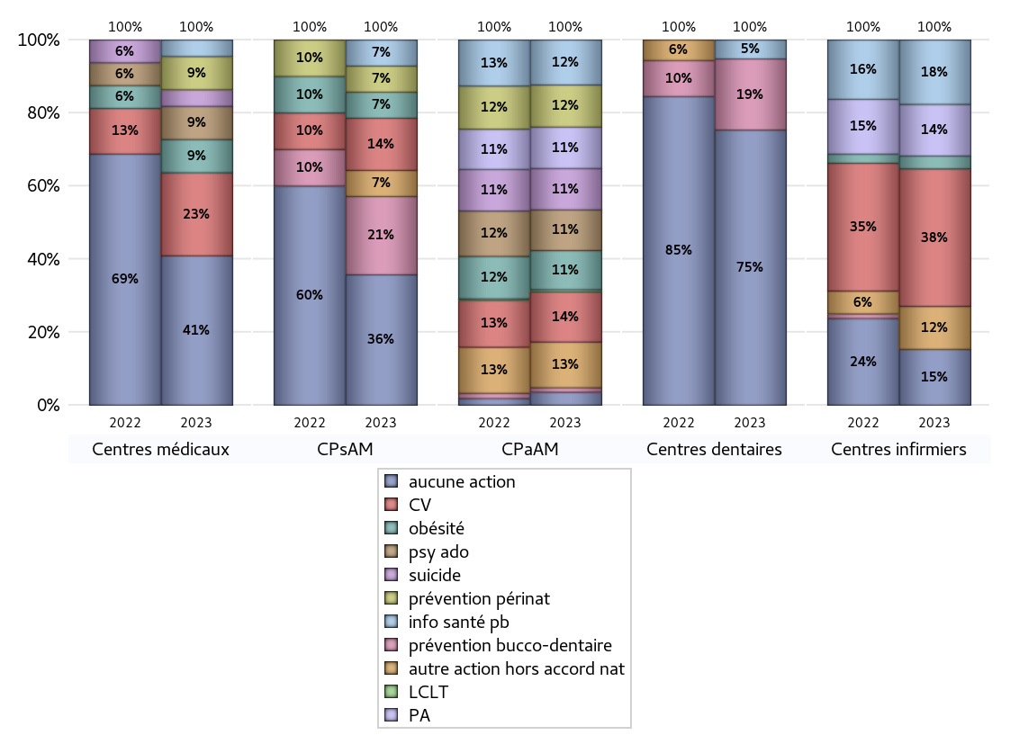
ACTIONS DE PREVENTION
 | centres médicaux |  |  | Centres de santé polyvalents sans auxiliaires médicaux CPsAM |  | Centres de santé polyvalents avec auxiliaires médicaux CPaAM |  | Total centres à activité médicale | Centres de santé dentaires |  |  | Centres de santé infirmiers |  | Grand Total | Dont centres de santé pluri professionnels
 | avec MG et avec auxiliaires médicaux | avec MG et sans auxiliaires médicaux | sans MG | avec MG | sans MG | avec MG | sans MG |  | avec MG et avec auxiliaires médicaux | avec MG et sans auxiliaires médicaux | sans MG | avec MG | sans MG
Aucune action | 2 | 5 | 2 | 3 | 2 | 8 | 10 | 32 | 0 | 0 | 58 | 0 | 13 | 103 | 10
Sous total aucune action | 9 |  |  | 5 |  | 18 |  |  | 58 |  |  | 13
Amélioration de la couverture vaccinale CV) | 0 | 3 | 2 | 2 | 0 | 67 | 2 | 76 | 0 | 0 | 0 | 0 | 32 | 108 | 69
Sous total CV | 5 |  |  | 2 |  | 69 |  |  | 0 |  |  | 32
Lutte contre la tuberculose (LCLT) | 0 | 0 | 0 | 0 | 0 | 3 | 0 | 3 | 0 | 0 | 0 | 0 | 0 | 3 | 3
Sous total LCLT | 0 |  |  | 0 |  | 3 |  |  | 0 |  |  | 0
Surpoids et obésité chez l'enfant | 0 | 2 | 0 | 1 | 0 | 54 | 0 | 57 | 0 | 0 | 0 | 0 | 3 | 60 | 55
Sous total obésité | 2 |  |  | 1 |  | 54 |  |  | 0 |  |  | 3
Souffrance psychique et conduites addictives chez l'adolescent de 12 à 25 ans | 0 | 1 | 1 | 0 | 0 | 56 | 0 | 58 | 0 | 0 | 0 | 0 | 0 | 58 | 56
Sous total souffrance psy ado | 2 |  |  | 0 |  | 56 |  |  | 0 |  |  | 0
Prévention du suicide | 0 | 0 | 1 | 0 | 0 | 57 | 0 | 58 | 0 | 0 | 0 | 0 | 0 | 58 | 57
Sous total prévention suicide | 1 |  |  | 0 |  | 57 |  |  | 0 |  |  | 0
Prévention spécifique en direction des personnes âgées pour les régions non incluses dans les expérimentations PAERPA | 0 | 0 | 0 | 0 | 0 | 55 | 2 | 57 | 0 | 0 | 0 | 0 | 12 | 69 | 55
Sous total prévention PA | 0 |  |  | 0 |  | 57 |  |  | 0 |  |  | 12
Prévention périnatale | 0 | 0 | 2 | 1 | 0 | 57 | 1 | 61 | 0 | 0 | 0 | 0 | 0 | 61 | 58
Sous total prévention périnat | 2 |  |  | 1 |  | 58 |  |  | 0 |  |  | 0
Mission de relais d'information ou d'action de santé publique dans les thèmes visés par l'accord national | 0 | 1 | 0 | 1 | 0 | 60 | 2 | 64 | 0 | 0 | 4 | 0 | 15 | 83 | 60
Sous total info santé pb | 1 |  |  | 1 |  | 62 |  |  | 4 |  |  | 15
Prévention bucco-dentaire (mission de santé publique dentaire ou bilan bucco dentaire) | 0 | 0 | 0 | 1 | 2 | 6 | 0 | 9 | 0 | 0 | 15 | 0 | 0 | 24 | 7
Sous total prévention bucco-dentaire | 0 |  |  | 3 |  | 6 |  |  | 15 |  |  | 0
Autre action non visée dans l'accord national | 0 | 0 | 0 | 1 | 0 | 60 | 3 | 64 | 0 | 0 | 0 | 1 | 9 | 74 | 62
Sous total autre action hors accord nat | 0 |  |  | 1 |  | 63 |  |  | 0 |  |  | 10

Total1 des Centres de santé avec au moins une action | 0 | 3 | 3 | 3 | 2 | 67 | 3 | 81 | 0 | 0 | 15 | 1 | 36 | 133 | 70
Total2 des Centres de santé avec au moins une action | 6 |  |  | 5 |  | 70 |  |  | 15 |  |  | 37

ETP
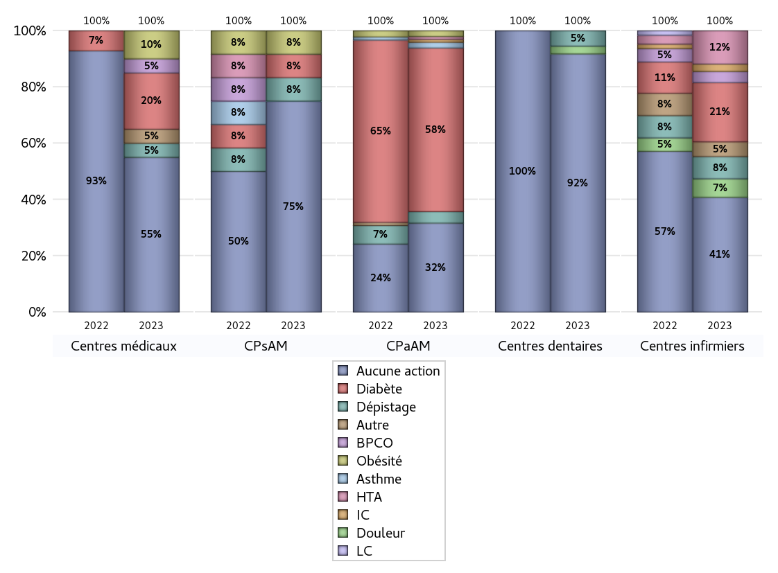
EDUCATION THERAPEUTIQUE DU PATIENT
 | centres médicaux |  |  | Centres de santé polyvalents sans auxiliaires médicaux CPsAM |  | Centres de santé polyvalents avec auxiliaires médicaux CPaAM |  | Total centres à activité médicale | Centres de santé dentaires |  |  | Centres de santé infirmiers |  | Grand Total | Dont centres de santé pluri professionnels
 | avec MG et avec auxiliaires médicaux | avec MG et sans auxiliaires médicaux | sans MG | avec MG | sans MG | avec MG | sans MG |  | avec MG et avec auxiliaires médicaux | avec MG et sans auxiliaires médicaux | sans MG | avec MG | sans MG
Aucune action | 2 | 6 | 3 | 5 | 4 | 18 | 13 | 51 | 0 | 0 | 67 | 1 | 30 | 149 | 22
Sous total aucune action | 11 |  |  | 9 |  | 31 |  |  | 67 |  |  | 31
Diabète | 0 | 2 | 2 | 1 | 0 | 57 | 0 | 62 | 0 | 0 | 0 | 0 | 16 | 78 | 58
Sous total diabète | 4 |  |  | 1 |  | 57 |  |  | 0 |  |  | 16
Asthme | 0 | 0 | 0 | 0 | 0 | 2 | 0 | 2 | 0 | 0 | 0 | 0 | 0 | 2 | 2
Sous total asthme | 0 |  |  | 0 |  | 2 |  |  | 0 |  |  | 0
BPCO | 0 | 0 | 1 | 0 | 0 | 0 | 0 | 1 | 0 | 0 | 0 | 0 | 3 | 4 | 0
Sous total BPCO | 1 |  |  | 0 |  | 0 |  |  | 0 |  |  | 3
Insuffisance cardiaque (IC) | 0 | 0 | 0 | 0 | 0 | 1 | 0 | 1 | 0 | 0 | 0 | 0 | 2 | 3 | 1
Sous total IC | 0 |  |  | 0 |  | 1 |  |  | 0 |  |  | 2
HTA | 0 | 0 | 0 | 0 | 0 | 1 | 0 | 1 | 0 | 0 | 0 | 0 | 9 | 10 | 1
Sous total HTA | 0 |  |  | 0 |  | 1 |  |  | 0 |  |  | 9
Lombalgie chronique (LC) | 0 | 0 | 0 | 0 | 0 | 0 | 0 | 0 | 0 | 0 | 0 | 0 | 0 | 0 | 0
Sous total LC | 0 |  |  | 0 |  | 0 |  |  | 0 |  |  | 0
Obésité | 0 | 1 | 1 | 1 | 0 | 2 | 0 | 5 | 0 | 0 | 0 | 0 | 0 | 5 | 3
Sous total obésité | 2 |  |  | 1 |  | 2 |  |  | 0 |  |  | 0
VIH | 0 | 0 | 0 | 0 | 0 | 0 | 0 | 0 | 0 | 0 | 0 | 0 | 0 | 0 | 0
Sous total VIH | 0 |  |  | 0 |  | 0 |  |  | 0 |  |  | 0
Douleur | 0 | 0 | 0 | 0 | 0 | 0 | 0 | 0 | 0 | 0 | 2 | 0 | 5 | 7 | 0
Sous total douleur | 0 |  |  | 0 |  | 0 |  |  | 2 |  |  | 5
Action de dépistage | 0 | 1 | 0 | 1 | 0 | 4 | 0 | 6 | 0 | 0 | 4 | 0 | 6 | 16 | 5
Sous total dépistage | 1 |  |  | 1 |  | 4 |  |  | 4 |  |  | 6
Autre | 0 | 1 | 0 | 0 | 0 | 0 | 0 | 1 | 0 | 0 | 0 | 0 | 4 | 5 | 0
Sous total autre | 1 |  |  | 0 |  | 0 |  |  | 0 |  |  | 4

Total1 des Centres de santé avec au moins une action | 0 | 2 | 2 | 1 | 0 | 57 | 0 | 62 | 0 | 0 | 6 | 0 | 19 | 87 | 58
Total2 des Centres de santé avec au moins une action | 4 |  |  | 1 |  | 57 |  |  | 6 |  |  | 19

promo santé
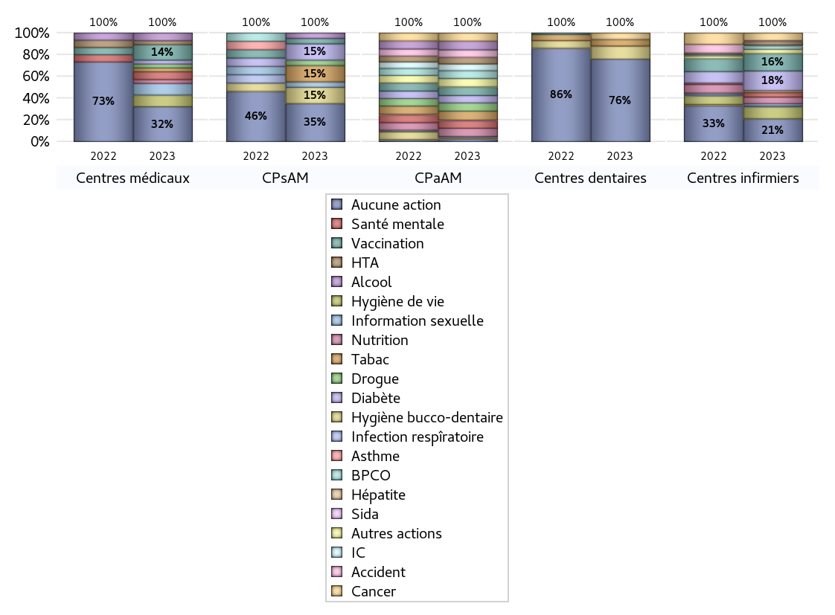
PROMOTION ET EDUCATION POUR LA SANTE
 | centres médicaux |  |  | Centres de santé polyvalents sans auxiliaires médicaux CPsAM |  | Centres de santé polyvalents avec auxiliaires médicaux CPaAM |  | Total centres à activité médicale | Centres de santé dentaires |  |  | Centres de santé infirmiers |  | Grand Total | Dont centres de santé pluri professionnels
 | avec MG et avec auxiliaires médicaux | avec MG et sans auxiliaires médicaux | sans MG | avec MG | sans MG | avec MG | sans MG |  | avec MG et avec auxiliaires médicaux | avec MG et sans auxiliaires médicaux | sans MG | avec MG | sans MG
Aucune action | 2 | 5 | 2 | 5 | 2 | 7 | 11 | 34 | 0 | 0 | 63 | 0 | 21 | 118 | 10
Sous total aucune action | 9 |  |  | 7 |  | 18 |  |  | 63 |  |  | 21
diabète | 0 | 1 | 0 | 1 | 2 | 54 | 0 | 58 | 0 | 0 | 0 | 1 | 17 | 76 | 56
Sous total diabète | 1 |  |  | 3 |  | 54 |  |  | 0 |  |  | 18
asthme | 0 | 0 | 0 | 0 | 0 | 0 | 0 | 0 | 0 | 0 | 0 | 0 | 0 | 0 | 0
Sous total asthme | 0 |  |  | 0 |  | 0 |  |  | 0 |  |  | 0
BPCO | 0 | 0 | 0 | 0 | 0 | 56 | 2 | 58 | 0 | 0 | 0 | 0 | 3 | 61 | 56
Sous total BPCO | 0 |  |  | 0 |  | 58 |  |  | 0 |  |  | 3
Insuffisance cardiaque (IC) | 0 | 0 | 0 | 0 | 0 | 50 | 0 | 50 | 0 | 0 | 0 | 1 | 0 | 51 | 51
Sous total IC | 0 |  |  | 0 |  | 50 |  |  | 0 |  |  | 1
HTA | 0 | 1 | 0 | 0 | 0 | 47 | 2 | 50 | 0 | 0 | 0 | 0 | 3 | 53 | 47
Sous total HTA | 1 |  |  | 0 |  | 49 |  |  | 0 |  |  | 3
Accident de la vie courante | 0 | 0 | 0 | 0 | 0 | 53 | 2 | 55 | 0 | 0 | 0 | 0 | 1 | 56 | 53
Sous total accident | 0 |  |  | 0 |  | 55 |  |  | 0 |  |  | 1
Alcool | 0 | 2 | 0 | 1 | 0 | 63 | 2 | 68 | 0 | 0 | 0 | 0 | 0 | 68 | 64
Sous total alcool | 2 |  |  | 1 |  | 65 |  |  | 0 |  |  | 0
cancer | 0 | 0 | 0 | 0 | 0 | 58 | 2 | 60 | 0 | 0 | 5 | 1 | 6 | 72 | 59
Sous total cancer | 0 |  |  | 0 |  | 60 |  |  | 5 |  |  | 7
Hépatite | 0 | 0 | 0 | 0 | 0 | 4 | 0 | 4 | 0 | 0 | 0 | 0 | 0 | 4 | 4
Sous total hépatite | 0 |  |  | 0 |  | 4 |  |  | 0 |  |  | 0
Hygiène bucco-dentaire | 0 | 0 | 0 | 1 | 2 | 7 | 0 | 10 | 0 | 0 | 10 | 0 | 0 | 20 | 8
Sous total hygiène bucco-dentaire | 0 |  |  | 3 |  | 7 |  |  | 10 |  |  | 0
Hygiène de vie | 0 | 1 | 2 | 0 | 0 | 2 | 0 | 5 | 0 | 0 | 0 | 1 | 10 | 16 | 3
Sous total hygiène de vie | 3 |  |  | 0 |  | 2 |  |  | 0 |  |  | 11
Infection respiratoire | 0 | 0 | 0 | 0 | 0 | 0 | 0 | 0 | 0 | 0 | 0 | 0 | 1 | 1 | 0
Sous total infection respîratoire | 0 |  |  | 0 |  | 0 |  |  | 0 |  |  | 1
Information sexuelle | 0 | 1 | 2 | 1 | 0 | 7 | 0 | 11 | 0 | 0 | 0 | 1 | 1 | 13 | 9
Sous total information sexuelle | 3 |  |  | 1 |  | 7 |  |  | 0 |  |  | 2
Nutrition | 0 | 1 | 0 | 0 | 0 | 59 | 2 | 62 | 0 | 0 | 0 | 1 | 5 | 68 | 60
Sous total nutrition | 1 |  |  | 0 |  | 61 |  |  | 0 |  |  | 6
santé mentale | 0 | 1 | 1 | 0 | 0 | 55 | 0 | 57 | 0 | 0 | 0 | 1 | 3 | 61 | 56
Sous total santé mentale | 2 |  |  | 0 |  | 55 |  |  | 0 |  |  | 4
Sida | 0 | 0 | 0 | 0 | 0 | 5 | 0 | 5 | 0 | 0 | 0 | 0 | 0 | 5 | 5
Sous total sida | 0 |  |  | 0 |  | 5 |  |  | 0 |  |  | 0
Tabac | 0 | 1 | 0 | 1 | 2 | 65 | 2 | 71 | 0 | 0 | 5 | 0 | 2 | 78 | 66
Sous total tabac | 1 |  |  | 3 |  | 67 |  |  | 5 |  |  | 2
Usage de la drogue | 0 | 1 | 0 | 1 | 0 | 59 | 2 | 63 | 0 | 0 | 0 | 0 | 0 | 63 | 60
Sous total drogue | 1 |  |  | 1 |  | 61 |  |  | 0 |  |  | 0
Vaccination | 0 | 2 | 2 | 1 | 0 | 62 | 2 | 69 | 0 | 0 | 0 | 0 | 16 | 85 | 63
Sous total vaccination | 4 |  |  | 1 |  | 64 |  |  | 0 |  |  | 16
Autres actions | 0 | 0 | 0 | 0 | 0 | 60 | 2 | 62 | 0 | 0 | 0 | 0 | 4 | 66 | 60
Sous total autres actions | 0 |  |  | 0 |  | 62 |  |  | 0 |  |  | 4

Total1 des Centres de santé avec au moins une action | 0 | 3 | 3 | 1 | 2 | 68 | 2 | 79 | 0 | 0 | 10 | 1 | 28 | 118 | 70
Total2 des Centres de santé avec au moins une action | 6 |  |  | 3 |  | 70 |  |  | 10 |  |  | 29

activités spécifiques
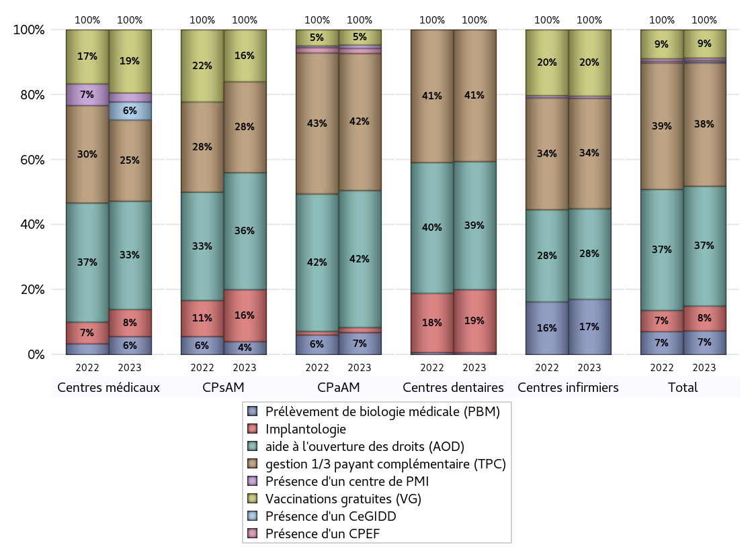
ACTIVITES SPECIFIQUES
 | centres médicaux |  |  | Centres de santé polyvalents sans auxiliaires médicaux CPsAM |  | Centres de santé polyvalents avec auxiliaires médicaux CPaAM |  | Total centres à activité médicale | Centres de santé dentaires |  |  | Centres de santé infirmiers |  | Grand Total | Dont centres de santé pluri professionnels
 | avec MG et avec auxiliaires médicaux | avec MG et sans auxiliaires médicaux | sans MG | avec MG | sans MG | avec MG | sans MG |  | avec MG et avec auxiliaires médicaux | avec MG et sans auxiliaires médicaux | sans MG | avec MG | sans MG
Prélèvement de biologie médicale (PBM) | 1 | 1 | 0 | 0 | 1 | 11 | 2 | 16 | 0 | 0 | 1 | 1 | 24 | 42 | 13
Sous total PBM | 2 |  |  | 1 |  | 13 |  |  | 1 |  |  | 25
Implantologie | 0 | 2 | 1 | 0 | 4 | 2 | 1 | 10 | 0 | 0 | 34 | 0 | 0 | 44 | 2
Sous total implanto | 3 |  |  | 4 |  | 3 |  |  | 34 |  |  | 0
aide à l'ouverture des droits (AOD) | 2 | 6 | 4 | 5 | 4 | 70 | 11 | 102 | 0 | 0 | 69 | 1 | 40 | 212 | 75
Sous total AOD | 12 |  |  | 9 |  | 81 |  |  | 69 |  |  | 41
gestion 1/3 payant complémentaire (TPC) | 1 | 5 | 3 | 4 | 3 | 69 | 12 | 97 | 0 | 0 | 71 | 1 | 49 | 218 | 72
Sous total TPC | 9 |  |  | 7 |  | 81 |  |  | 71 |  |  | 50
Présence d'un CLAT | 0 | 0 | 0 | 0 | 0 | 0 | 0 | 0 | 0 | 0 | 0 | 0 | 0 | 0 | 0
Sous total CLAT | 0 |  |  | 0 |  | 0 |  |  | 0 |  |  | 0
Présence d'un CeGIDD | 0 | 0 | 2 | 0 | 0 | 0 | 0 | 2 | 0 | 0 | 0 | 0 | 0 | 2 | 0
Sous total CeGIDD | 2 |  |  | 0 |  | 0 |  |  | 0 |  |  | 0
Présence d'un CPEF | 0 | 0 | 0 | 0 | 0 | 3 | 0 | 3 | 0 | 0 | 0 | 0 | 0 | 3 | 3
Sous total CPEF | 0 |  |  | 0 |  | 3 |  |  | 0 |  |  | 0
Présence d'un centre de PMI | 0 | 1 | 0 | 0 | 0 | 2 | 0 | 3 | 0 | 0 | 0 | 0 | 1 | 4 | 2
Sous total PMI | 1 |  |  | 0 |  | 2 |  |  | 0 |  |  | 1
Vaccinations gratuites (VG) | 2 | 3 | 2 | 4 | 0 | 9 | 0 | 20 | 0 | 0 | 0 | 1 | 29 | 50 | 14
Sous total VG | 7 |  |  | 4 |  | 9 |  |  | 0 |  |  | 30
Total | 36 |  |  | 25 |  | 192 |  | 253 | 175 |  |  | 147 |  | 575 | 181

